Polarimetro
CONSIGLIAMO DI APRIRE IL FILE CON EXCEL PER VISUALIZZARE CORRETTAMENTE L'IMPAGINAZIONE COME INTESA DAGLI AUTORI

GRUPPO D7
COSTA, DI PAOLA, DUI
ESPERIMENTO 14
POLARIMETRO DI LAURENT

COMPATIBILITA' CON UNA DISTRIBUZIONE GAUSSIANA

 |  |  |  |  |  |  |  |  | 59

SENZA AMPOLLA |  |  |  | PRIMA AMPOLLA LUNGA |  |  |  | SECONDA AMPOLLA LUNGA |  |  |  | AMPOLLA CORTA
θ (°) | θ (°) | θ (°) | θ (°) | θ (°) | θ (°) | θ (°) | θ (°) | θ (°) | θ (°) | θ (°) | θ (°) | θ (°) | θ (°) | θ (°) | θ (°)
angolo di eguale minima illuminazione delle due lamine | angolo di massima eguale illuminazione delle lamine | angolo di massimo contrasto tra le due lamine | angolo di massimo contrasto tra le due lamine | angolo di eguale minima illuminazione delle due lamine | angolo di massima eguale illuminazione delle lamine | angolo di massimo contrasto tra le due lamine | angolo di massimo contrasto tra le due lamine | angolo di eguale minima illuminazione delle due lamine | angolo di massima eguale illuminazione delle lamine | angolo di massimo contrasto tra le due lamine | angolo di massimo contrasto tra le due lamine | angolo di eguale minima illuminazione delle due lamine | angolo di massima eguale illuminazione delle lamine | angolo di massimo contrasto tra le due lamine | angolo di massimo contrasto tra le due lamine
scala del polarimetro | scala del polarimetro | scala del polarimetro | scala del polarimetro | scala del polarimetro | scala del polarimetro | scala del polarimetro | scala del polarimetro | scala del polarimetro | scala del polarimetro | scala del polarimetro | scala del polarimetro | scala del polarimetro | scala del polarimetro | scala del polarimetro | scala del polarimetro
0.15 | 85.20 | 4 | -3.3 | 4.45 | 90 | 8 | 0.85 | -9.25 | 59 | 61.5 | -12.95 | 2 | 86.25 | 5.95 | -1.05
0 | 85.20 |  |  | 4.55 |  |  |  | -9.23 |  |  |  | 2.05 | 122.20
0.05 | 69.55 |  |  | 4.7 |  |  |  | -9.25 |  |  |  | 2.1 | 110.15
0 | 89.80 |  |  | 4.5 |  |  |  | -9.25 |  |  |  | 2.05 | 106.00
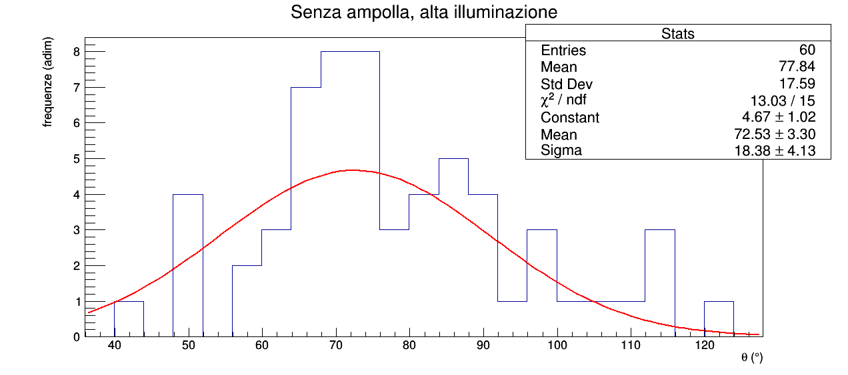
0.1 | 65.25 |  |  | 4.5 |  |  |  | -9.35 |  |  |  | 2.1 | 112.60
0.1 | 63.35 |  |  | 4.6 |  |  |  | -9.25 |  |  |  | 2.05 | 68.30
0.05 | 64.40 |  |  | 4.6 |  |  |  | -9.30 |  |  |  | 2 | 87.60
0 | 76.40 |  |  | 4.35 |  |  |  | -9.15 |  |  |  | 1.95 | 86.40
0 | 79.80 |  |  | 4.55 |  |  |  | -9.30 |  |  |  | 2.05 | 90.10
0 | 79.50 |  |  | 4.45 |  |  |  | -9.20 |  |  |  | 2 | 102.20
0 | 64.90 |  |  | 4.5 |  |  |  | -9.25 |  |  |  | 2 | 115.70
0.05 | 68.30 |  |  | 4.65 |  |  |  | -9.20 |  |  |  | 2.15 | 50.40
0 | 81.45 |  |  | 4.7 |  |  |  | -9.25 |  |  |  | 2 | 49.80
0 | 88.10 |  |  | 4.4 |  |  |  | -9.40 |  |  |  | 2.05 | 69.80
0.05 | 65.20 |  |  | 4.45 |  |  |  | -9.25 |  |  |  | 2.15 | 90.00
0.05 | 67.50 |  |  | 4.7 |  |  |  | -9.15 |  |  |  | 2.1 | 72.60
0.1 | 65.95 |  |  | 4 |  |  |  | -9.30 |  |  |  | 2.1 | 63.45
0.05 | 68.95 |  |  | 4.4 |  |  |  | -9.25 |  |  |  | 2 | 86.70
0 | 76.70 |  |  | 4.5 |  |  |  | -9.30 |  |  |  | 2 | 87.90
0.1 | 79.80 |  |  | 4.3 |  |  |  | -9.15 |  |  |  | 1.95 | 113.40
0.1 | 72.90 |  |  | 4.45 |  |  |  | -9.30 |  |  |  | 2.1 | 71.05
0 | 67.80 |  |  | 4.6 |  |  |  | -9.25 |  |  |  | 2.15 | 76.55
0 | 79.30 |  |  | 4.3 |  |  |  | -9.40 |  |  |  | 2 | 74.55
0.05 | 74.20 |  |  | 4.3 |  |  |  | -9.30 |  |  |  | 2 | 68.60
0 | 75.25 |  |  | 4.6 |  |  |  | -9.25 |  |  |  | 2.1 | 66.40
0 | 71.35 |  |  | 4.45 |  |  |  | -9.20 |  |  |  | 2.15 | 72.50
0.05 | 67.30 |  |  | 4.6 |  |  |  | -9.30 |  |  |  | 2.1 | 70.75
0.05 | 79.40 |  |  | 4.65 |  |  |  | -9.20 |  |  |  | 2.2 | 67.75
0.05 | 68.40 |  |  | 4.55 |  |  |  | -9.15 |  |  |  | 2.1 | 67.50
0 | 77.40 |  |  | 4.45 |  |  |  | -9.30 |  |  |  | 2.15 | 64.45
0 | 93.25 |  |  | 4.4 |  |  |  | -9.25 |  |  |  | 2 | 68.50
0 | 69.25 |  |  | 4.5 |  |  |  | -9.50 |  |  |  | 2.1 | 68.60
0 | 77.00 |  |  | 4.6 |  |  |  | -9.15 |  |  |  | 2.2 | 72.20
0.1 | 78.90 |  |  | 4.35 |  |  |  | -9.10 |  |  |  | 2 | 74.30
0.05 | 83.65 |  |  | 4.55 |  |  |  | -9.20 |  |  |  | 2.1 | 60.50
0.05 | 69.30 |  |  | 4.65 |  |  |  | -9.15 |  |  |  | 2.15 | 75.25
0 | 78.00 |  |  | 4.55 |  |  |  | -9.25 |  |  |  | 1.95 | 74.30
0.15 | 76.60 |  |  | 4.55 |  |  |  | -9.25 |  |  |  | 2.1 | 77.40
0.1 | 64.90 |  |  | 4.55 |  |  |  | -9.30 |  |  |  | 2.05 | 98.20
0.1 | 64.55 |  |  | 4.65 |  |  |  | -9.35 |  |  |  | 1.95 | 77.55
0.15 | 68.55 |  |  | 4.6 |  |  |  | -9.20 |  |  |  | 2 | 83.25
0.1 | 72.30 |  |  | 4.6 |  |  |  | -9.30 |  |  |  | 2.1 | 75.50
0.1 | 71.75 |  |  | 4.35 |  |  |  | -9.15 |  |  |  | 1.95 | 64.20
0 | 86.10 |  |  | 4.55 |  |  |  | -9.20 |  |  |  | 2 | 94.70
0.3 | 79.05 |  |  | 4.6 |  |  |  | -9.25 |  |  |  | 2 | 91.55
0.1 | 62.55 |  |  | 4.45 |  |  |  | -9.25 |  |  |  | 2.15 | 65.80
0 | 61.60 |  |  | 4.5 |  |  |  | -9.30 |  |  |  | 2 | 60.95
0 | 94.30 |  |  | 4.45 |  |  |  | -9.25 |  |  |  | 1.95 | 98.05
0.05 | 81.70 |  |  | 4.45 |  |  |  | -9.20 |  |  |  | 2 | 96.40
0.1 | 81.15 |  |  | 4.3 |  |  |  | -9.15 |  |  |  | 2 | 41.90
0.05 | 84.20 |  |  | 4.5 |  |  |  | -9.10 |  |  |  | 2 | 83.60
-0.1 | 91.40 |  |  | 4.65 |  |  |  | -9.05 |  |  |  | 1.95 | 64.55
0.05 | 89.40 |  |  | 4.45 |  |  |  | -9.20 |  |  |  | 2 | 84.10
0.1 | 71.75 |  |  | 4.6 |  |  |  | -9.25 |  |  |  | 2.15 | 59.70
0.15 | 74.70 |  |  | 4.55 |  |  |  | -9.20 |  |  |  | 2 | 69.50
0 | 83.90 |  |  | 4.5 |  |  |  | -9.15 |  |  |  | 2 | 48.60
0 | 68.60 |  |  | 4.55 |  |  |  | -9.10 |  |  |  | 2 | 80.50
0 | 52.80 |  |  | 4.55 |  |  |  | -9.25 |  |  |  | 2.05 | 49.70
0.15 | 42.50 |  |  | 4.5 |  |  |  | -9.15 |  |  |  | 2.15 | 82.20
0 | 52.90 |  |  | 4.55 |  |  |  | -9.15 |  |  |  | 2.05 | 57.30
0 |  |  |  | 4.6 |  |  |  | -9.15 |  |  |  | 2
0 |  |  |  | 4.5 |  |  |  | -9.15 |  |  |  | 2.05
0.05 |  |  |  | 4.4 |  |  |  | -9.00 |  |  |  | 1.95
0.1 |  |  |  | 4.6 |  |  |  | -9.25 |  |  |  | 2
0 |  |  |  | 4.55 |  |  |  | -9.20 |  |  |  | 2
0.05 |  |  |  | 4.35 |  |  |  | -9.00 |  |  |  | 1.95
0.1 |  |  |  | 4.65 |  |  |  | -9.25 |  |  |  | 2.15
0 |  |  |  | 4.45 |  |  |  | -9.20 |  |  |  | 2.1
0.05 |  |  |  | 4.45 |  |  |  | -9.10 |  |  |  | 1.95
0.15 |  |  |  | 4.55 |  |  |  | -9.15 |  |  |  | 1.95
0.1 |  |  |  | 4.6 |  |  |  | -9.10 |  |  |  | 2.05
0 |  |  |  | 4.55 |  |  |  | -9.10 |  |  |  | 2.15
0 |  |  |  | 4.7 |  |  |  | -9.25 |  |  |  | 2
0.05 |  |  |  | 4.6 |  |  |  | -9.15 |  |  |  | 2.1
0 |  |  |  | 4.48 |  |  |  | -9.10 |  |  |  | 2.05
0.1 |  |  |  | 4.65 |  |  |  | -9.10 |  |  |  | 2
0.1 |  |  |  | 4.45 |  |  |  | -9.10 |  |  |  | 1.95
0.05 |  |  |  | 4.6 |  |  |  | -9.25 |  |  |  | 2
0.1 |  |  |  | 4.35 |  |  |  | -9.05 |  |  |  | 1.95
0 |  |  |  | 4.5 |  |  |  | -9.20 |  |  |  | 2.15
0 |  |  |  | 4.45 |  |  |  | -9.05 |  |  |  | 2
0.05 |  |  |  | 4.5 |  |  |  | -9.20 |  |  |  | 2.05
0.05 |  |  |  | 4.55 |  |  |  | -9.30 |  |  |  | 2
0.05 |  |  |  | 4.5 |  |  |  | -9.15 |  |  |  | 2.15
0.1 |  |  |  | 4.45 |  |  |  | -9.00 |  |  |  | 1.95
0.05 |  |  |  | 4.55 |  |  |  | -9.00 |  |  |  | 2
0 |  |  |  | 4.45 |  |  |  | -9.15 |  |  |  | 2
0 |  |  |  | 4.35 |  |  |  | -9.15 |  |  |  | 2
0 |  |  |  | 4.45 |  |  |  | -9.10 |  |  |  | 1.95
-0.05 |  |  |  | 4.6 |  |  |  | -9.25 |  |  |  | 2.05
0 |  |  |  | 4.5 |  |  |  | -9.20 |  |  |  | 2
0 |  |  |  | 4.65 |  |  |  | -9.00 |  |  |  | 1.95
0 |  |  |  | 4.6 |  |  |  | -9.20 |  |  |  | 2.05
0 |  |  |  | 4.55 |  |  |  | -9.15 |  |  |  | 2.1
0.2 |  |  |  | 4.55 |  |  |  | -9.15 |  |  |  | 2
0.1 |  |  |  | 4.45 |  |  |  | -9.25 |  |  |  | 2.15
0.05 |  |  |  | 4.5 |  |  |  | -9.00 |  |  |  | 1.95
0 |  |  |  | 4.35 |  |  |  | -9.10 |  |  |  | 2.05
0 |  |  |  | 4.4 |  |  |  | -9.05 |  |  |  | 2.2
0.15 |  |  |  | 4.55 |  |  |  | -9.15 |  |  |  | 1.95

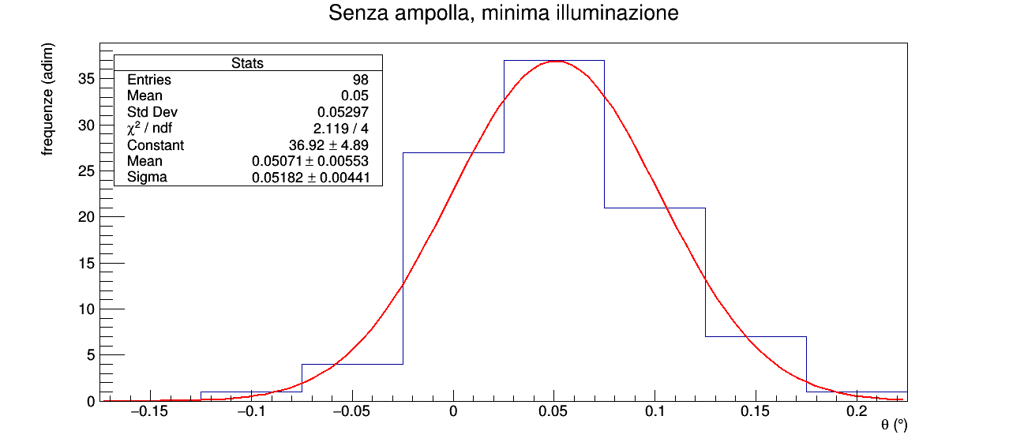
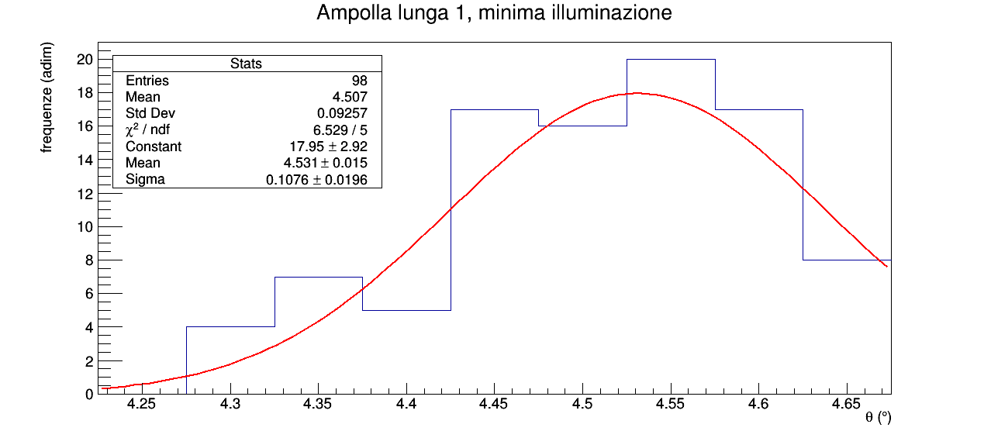
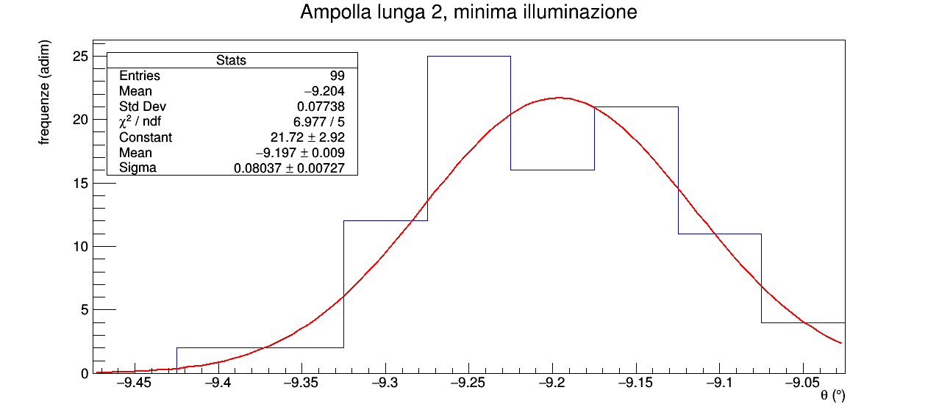
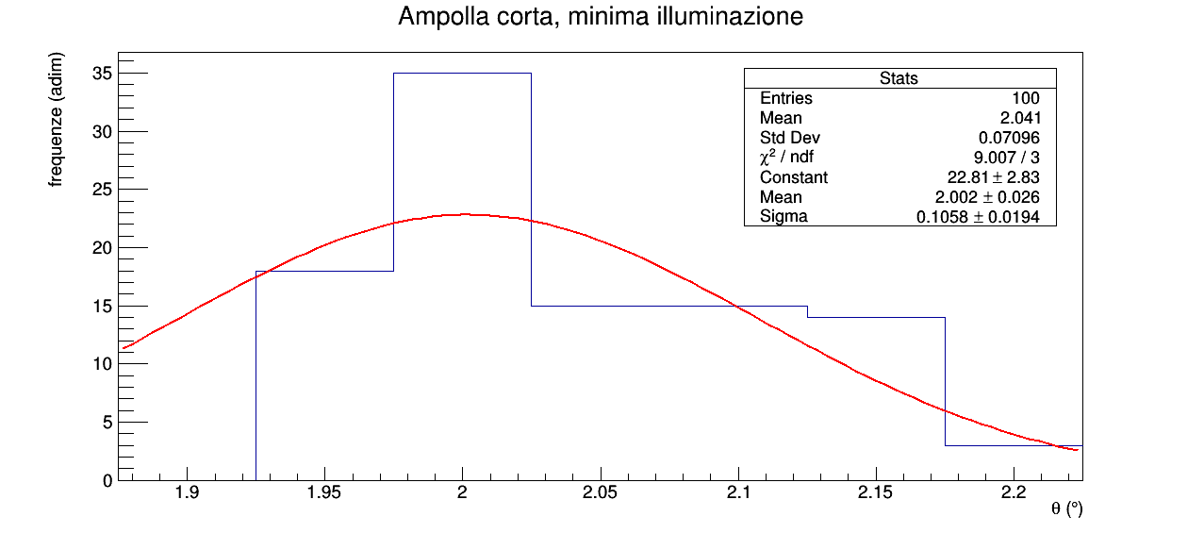
 |  |  | scarto medio assoluto |  |  |  | scarto medio assoluto |  |  |  | scarto medio assoluto |  |  |  | scarto medio assoluto
 |  |  | 0.04 |  |  |  | 0.08 |  |  |  | 0.07 |  |  |  | 0.06

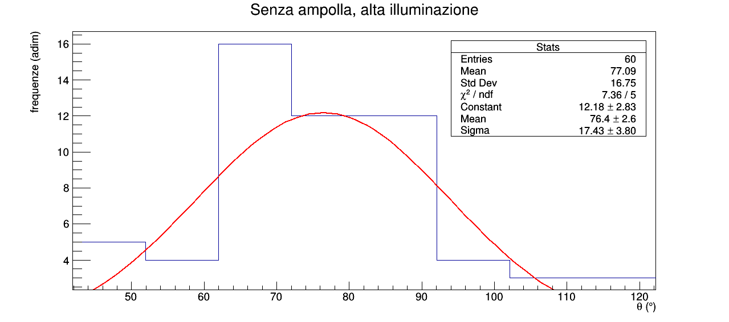
 |  |  | scarto medio assoluto
 |  |  | 14

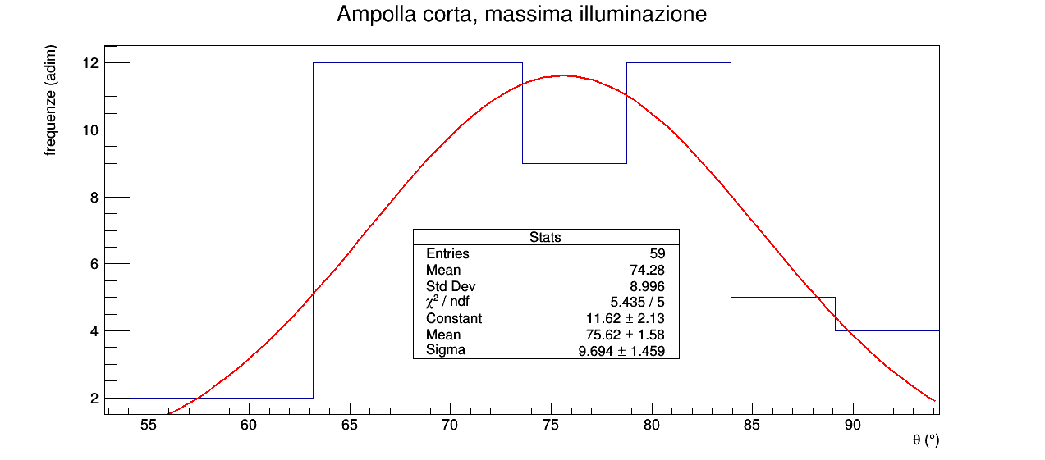
 |  |  |  |  |  |  |  |  |  |  |  |  |  |  | scarto medio assoluto
 |  |  |  |  |  |  |  |  |  |  |  |  |  |  | 8

"Riportare i risultati delle misure su un istogramma e verificare con il test del χ² che gli istogrammi siano compatibili con una distribuzione gaussiana. "
Fittando gli istogrammi con una gaussiana, i χ² dei fit sono tutti all'interno del range critico per significatività al 5%, dunque i dati sono compatibili con una distribuzione gaussiana.
Abbiamo scritto il codice che fitta gli istogrammi in modo che ricorsivamente elimini i dati distanti più di 3σ dalla media del fit e ricalcoli il fit, finchè non rileva più outliers.
Nel caso delle misure in massima illuminazione abbiamo utilizzato un numero di classi pari alla radice quadrata del numero di dati. Nel caso di minima illuminazione il massimo di classi costruibili è già inferiore alla radice quadrata del numero di dati.
"Verificare che le distribuzioni gaussiane ottenute con i diversi metodi di misura differiscono sostanzialmente. Confrontare le differenze con le differenze nel metodo utilizzato. Distribuzioni più strette sono attese per il metodo corrispondente alla massima sensibilità dell'occhio."
Come si evince dai grafici nel caso di misure in alta illuminazione le deviazioni standard degli istogrammi e dei fit sono estremamente più grandi rispetto al caso di minima illuminazione.
"Calcolare lo scarto quadratico medio delle distribuzioni ottenute e lo scarto della media aritmetica. Confrontare con la sensibilità dello strumento e scegliere l'errore sulla misura da usare per valutare l'errore sul risultato"
Abbiamo scelto come migliore stima del valore vero e dell'errore la media e la sigma del fit perchè più coerenti con come è costruito il test normale, che useremo più avanti.

CALCOLO DELLE CONCENTRAZIONI E IDENTIFICAZIONE DELLO ZUCCHERO IN SOLUZIONE

Nell'ipotesi A otteniamo concentrazioni positive, mentre nell'ipotesi B otteniamo concentrazioni negative, che non hanno senso per come è definito il potere rotatrio di una sostanza otticamente attiva.
Concludiamo dunque che l'ampolla lunga 1 contiene saccarosio, mentre l'ampolla lunga 2 contiene fruttosio.
Analogamente concludiamo che l'ampolla corta contiene saccarosio (ipotesi C).
L'ampolla corta ha una concentrazione non compatibile con un test normale al 5% di significatività (z_{0.975} = 4.068 > 1.96) con quella dell'ampolla lunga 1, dunque concludiamo che non sono state riempite con la stessa soluzione di acqua e saccarosio.
N.B. Excel non consente di arrotondare oltre l'unità dunque alcuni valori hanno associati errori di due cifre significative, tuttavia, essendo tali celle utilizzate da altre celle per dei calcoli, non abbiamo potuto inserire direttamente i valori con l'arrotondamento desiderato alla prima cifra significativa.
 |  | αsenza ampolla (°) | σα senza ampolla (°) | αampolla lunga 1 (°) | σα ampolla lunga 1 (°) | αampolla lunga 2 (°) | σα ampolla lunga 2 (°) | αampolla corta (°) | σα ampolla corta (°)
 |  | angolo minima eguale illuminazione senza ampolla estratto dal fit | deviazione standard del fit gaussiano | angolo minima eguale illuminazione con ampolla lunga 1 estratto dal fit | deviazione standard del fit gaussiano | angolo minima eguale illuminazione con ampolla lunga 2 estratto dal fit | deviazione standard del fit gaussiano | angolo minima eguale illuminazione con ampolla corta estratto dal fit | deviazione standard del fit gaussiano
 |  | ottenuto dal fit | ottenuto dal fit | ottenuto dal fit | ottenuto dal fit | ottenuto dal fit | ottenuto dal fit | ottenuto dal fit | ottenuto dal fit
MINIMA ILLUMINAZIONE |  | 0.05 | 0.05 | 4.5 | 0.1 | -9.197 | 0.08 | 2.0 | 0.1

MASSIMA ILLUMINAZIONE |  | 76 | 17 | / | / | / | / | 76 | 10

 |  |  |  | Δα ampolla lunga 1 (°) | σΔα ampolla lunga 1 (°) | Δα ampolla lunga 2 (°) | σΔα ampolla lunga 2 (°) | Δα ampolla corta (°) | σΔα ampolla corta (°)
 |  |  |  | rotazione angolare dell'asse di polarizzazione dovuta allo zucchero ignoto contenuto nella prima ampolla lunga | errore propagato | rotazione angolare dell'asse di polarizzazione dovuta allo zucchero ignoto contenuto nella seconda ampolla lunga | errore propagato | rotazione angolare dell'asse di polarizzazione dovuta allo zucchero ignoto contenuto nella ampolla corta | errore propagato
 |  |  |  | Δα ampolla lunga 1 = αampolla lunga 1 - αsenza ampolla | Δα ampolla lunga 1 = αampolla lunga 1 - αsenza ampolla | Δα ampolla lunga 2 = αampolla lunga 2 - αsenza ampolla | Δα ampolla lunga 2 = αampolla lunga 2 - αsenza ampolla | Δα ampolla corta = αampolla corta - αsenza ampolla | Δα ampolla corta = αampolla corta- αsenza ampolla
 |  | MINIMA ILLUMINAZIONE |  | 4.5 | 0.1 | -9.2 | 0.1 | 2.0 | 0.1

 |  | MASSIMA ILLUMINAZIONE |  | / | / | / | / | -1 | 20

 |  | kampolla lunga 1 (° · 103 dm2 / g) | kampolla lunga 2 (° · 103 dm2 / g) | campolla lunga 1 (mg/l) | σc ampolla lunga1 (mg/l) | campolla lunga 2 (mg/l) | σc ampolla lunga 2 (mg/l)
 |  | valore assoluto del potere rotatorio dello zucchero contenuto nell'ampolla 1 | valore assoluto del potere rotatorio dello zucchero contenuto nell'ampolla 2 | concentrazione dello zucchero contenuto nell'ampolla 1 | errore propagato | concentrazione dello zucchero contenuto nell'ampolla 1 | errore propagato
 |  | valore teorico | valore teorico | campolla lunga 1 = Δα ampolla lunga 1 / (kampolla lunga 1 * 0.2) | campolla lunga 2 = Δα ampolla lunga 2 / (kampolla lunga 2 * 0.2) | campolla lunga 2 = Δα ampolla lunga 2 / (kampolla lunga 2 * 0.2) | campolla lunga 2 = Δα ampolla lunga 2 / (kampolla lunga 2 * 0.2)
MINIMA ILLUMINAZIONE | IPOTESI A: AMPOLLA 1 CONTIENE SACCAROSIO, AMPOLLA 2 CONTIENE FRUTTOSIO | 66.5 | -92.4 | 0.337 | 0.009 | 0.500 | 0.005

 | IPOTESI B: AMPOLLA 2 CONTIENE SACCAROSIO, AMPOLLA 1 CONTIENE FRUTTOSIO | -92.4 | 66.5 | -0.242 | 0.006 | -0.695 | 0.007

 |  |  |  |  |  |  | Kampolla corta (° · 103 dm2 / g) | campolla corta (mg/l) | σc ampolla corta (mg/l)
 |  |  |  |  |  |  | valore assoluto del potere rotatorio dello zucchero contenuto nell'ampolla 1 | concentrazione dello zucchero contenuto nell'ampolla 1 | errore propagato
 |  |  |  |  |  |  | valore teorico | campolla corta = Δα ampolla corta / (kampolla corta * 0.1)
 |  |  |  |  | MINIMA ILLUMINAZIONE | IPOTESI C: AMPOLLA CORTA CONTIENE SACCAROSIO | 66.5 | 0.293 | 0.009

 |  |  |  |  |  | IPOTESI B: AMPOLLA CORTA CONTIENE FRUTTOSIO | -92.4 | -0.211 | 0.006

